Sheet1
そ ば 作 付 ほ 場 一 覧 （添付様式１号）
「産地交付金申請書」に添付してください。
 |  |  | 集落名 | ○○○○
 |  |  | 氏 名 | 鶴 岡 一 郎

耕地 番号 | 分筆 番号 | 地名地番 | 作付面積 （㎡） | （基本助成） 湿害対策要件 | 写真 | （加算助成） 生産性向上要件※１

実施する湿害対策に「○」を記入してください。
・明渠、暗渠以外の対策（畦畔除去等）を行った場合は、「他」に「○」を記入したうえで、右隣の括弧内に具体的に記載してください。
・水田畑地化基盤強化対策で整備された暗渠のみの場合は交付対象となりませんので、明渠設置等の対策を追加で行ってください。
実施する生産性向上要件に「○」を記入してください。（要件は「農家のみなさんへ」を参照）
・①は明渠、暗渠の2枚の写真が必要です。
・②は資材購入伝票の写しが必要です。
・③は専用機械による作業中の写真が必要です。ただし、③の写真は申請ほ場数に関わらず一枚で構いません。
 |  |  |  |  |  | ① ・ ② ・ ③

 |  |  |  |  |  | ① ・ ② ・ ③
 |  |  |  |  |  | ① ・ ② ・ ③
 |  |  |  |  |  | ① ・ ② ・ ③
 |  |  |  |  |  | ① ・ ② ・ ③
0050 | 001 | 馬場町９－２５－（５） | 1,870 | 明渠・暗渠・他（ ） | 〇 | ① ・ ② ・ ③
0060 | 001 | 馬場町９－２５－（６） | 1,920 | 明渠・暗渠・他（ ） | 〇 | ① ・ ② ・ ③
畦畔撤去
0070 | 001 | 馬場町９－２５－（７） | 1,980 | 明渠・暗渠・他（ ) | ○ | ① ・ ② ・ ③
ほ場（現況）毎に「湿害対策実施状況写真」を添付してください。
申請書提出時に添付した場合は「○」を記入、未実施のため写真を添付していない場合は何も記載しないでください。
 |  |  |  |  |  | ① ・ ② ・ ③
 |  |  |  |  |  | ① ・ ② ・ ③
 |  |  |  |  |  | ① ・ ② ・ ③
合 計 |  |  | 5,770
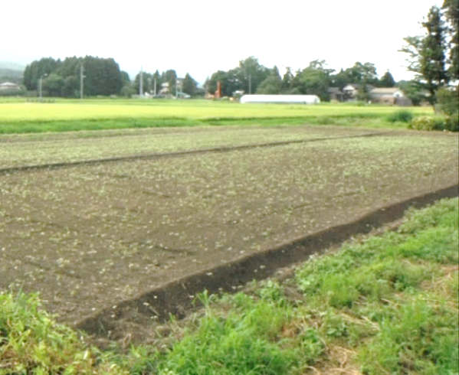
実施状況写真の提出について
○ 湿害対策の実施状況写真を添付してください。
申請時点で未実施の場合は、実施後速やかに
提出してください。
○ 様式は定めておりません。
Ｌ版写真をＡ４用紙に貼り付けてください。
印刷でも構いません。
○ 該当地番を写真周囲に記入してください。
○ ほ場（現況）毎に写真を提出してください。
・明渠 ： 設置後の写真
・暗渠 ： 施工中の写真
判別が容易な場合は設置後でも可
・他 ： 畝たて条播、畦畔除去等の状況が
わかる写真
・0050-001 馬場町 9-25-(5)
・0060-001 馬場町 9-25-(6) 現況１枚

